Тест-кейсы Android
 |  |  |  |  |  |  |  |  | Приложение 2
ID | Название | ОС/Броузер | Модуль/ Подмодуль | Предусловие | Шаги | Ожидаемые результаты | Статус | Комментарии | Назначено | Вид тестирования
1 | Проверка общего вида страницы. Позитивный тест. | Android 10 1540*720px Google Chrome 95.0.4638.54 | Форма регистрации | Открыта форма регистрации Яндекс: https://passport.yandex.ru/registration Язык страницы русский Портретная ориентация | 1. Проверить общий вид страницы и просмотреть текстовые блоки при предустановленном разрешении 1540*720px 2. Изменить ориентацию экрана на портретную и повторить проверку общего вида страницы 3. Изменить разрешение экрана на 2310*1080px и повторить проверку общего вида страницы 4. Изменить ориентацию экрана на портретную и повторить проверку общего вида страницы 5. Изменить язык страницы на английский и повторить шаги 1-4. | 1. Все поля расположены корректно, читабельны, и текст соответствует этическим и правовым нормам 2. Правильный порядок полей сохранился 3. Правильный порядок полей сохранился 4. Правильный порядок полей сохранился 5. Все поля расположены корректно, читабельны, и текст соответствует этическим и правовым нормам. При изменении разрешения страницы и ориентации экрана правильный порядок полей сохранился. | Passed | Нет | Алексей Шубин | Usability Cross platform
2 | Проверка появления всплывающих подсказок для каждого поля ввода при переходе на это поле. Позитивный тест. | Android 10 1540*720px Google Chrome 95.0.4638.54 | Форма регистрации | Открыта форма регистрации Яндекс: https://passport.yandex.ru/registration Язык страницы русский Портретная ориентация | 1.Последовательно встать "тапом" на все заполняемые поля формы "Имя" "Фамилия" "Логин" "Придумайте пароль" "Номер мобильного телефона" | 1.1. При установке на поле, оно подчеркивается желтым. 1.2. При переходе на следующее поле, под предыдущем пустым полем, если оно осталось незаполненным, появляются подсказки, соответствующие своему полю: "Пожалуйста, укажите Ваше имя" "Пожалуйста, укажите свою фамилию" "Пожалуйста, укажите пароль" | Passed | 1. Вопрос к бизнес-аналитику: Правильно ли, что подсказки не появляются для следующих незаполненных полей в процессе перехода от поля к полю: "Придумайте пароль" "Номер мобильного телефона" ? Полный набор подсказок для всех пустых полей появляется лишь после нажатия на кнопку "Зарегистрироваться". | Алексей Шубин | Usability Cross platform
3 | Проверка смены языка страницы. Позитивный тест. | Windows Pro/ Google Chrome 95.0.4638.54 | Форма регистрации | Открыта форма регистрации Яндекс: https://passport.yandex.ru/registration Язык страницы русский Портретная ориентация | 1. Нажать на кнопку RU ( или EN), которая соответствует текущему языку 2. Нажать на всплывающую альтернативную кнопку языка ( EN / RU ). | 1. Появилась кнопка языка ( EN / RU ) со значением, альтернативным текущей установке языка 2. Язык страницы меняется согласно выбранному значению языка. | Passed | Нет | Алексей Шубин | Smoke Cross platform
4 | Проверка ввода валидных данных в поле "Имя". Позитивный тест. | Android 10 1540*720px Google Chrome 95.0.4638.54 | Форма регистрации | Открыта форма регистрации Яндекс: https://passport.yandex.ru/registration Язык страницы русский Портретная ориентация | 1. Ввести от 1 до 50 валидных символов в поле "Имя" и перейти к следующему полю | 1.1. В процессе ввода, поле подчеркнуто желтым 1.2. После ввода имени и перехода на следующее поле, поле "Имя" отмечено зеленой галочкой и подчеркивание меняется с желтого на серый. | Passed | Нет | Алексей Шубин | Smoke Cross platform
5 | Проверка ввода валидных данных в поле "Фамилия". Позитивный тест. | Android 10 1540*720px Google Chrome 95.0.4638.54 | Форма регистрации | Открыта форма регистрации Яндекс: https://passport.yandex.ru/registration Язык страницы русский Портретная ориентация | 1. Ввести от 1 до 50 валидных символов в поле "Фамилия" и перейти к следующему полю | 1.1. В процессе ввода, поле подчеркнуто желтым 1.2. После ввода данных и перехода на следующее поле, поле "Фамилия" отмечается зеленой галочкой и подчеркивание меняется с желтого на серый. | Passed | Нет | Алексей Шубин | Smoke Cross platform
6 | Проверка ввода валидных данных в поле "Логин". Позитивный тест. | Android 10 1540*720px Google Chrome 95.0.4638.54 | Форма регистрации | Открыта форма регистрации Яндекс: https://passport.yandex.ru/registration Язык страницы русский Портретная ориентация | 1. Ввод от 1 до 30 валидных символов используя латиницу, цифры, точку и дефис, в поле "Логин", и перейти к следующему полю | 1.1. В начале ввода валидных символов, похожая короткая комбинация, как правило, уже существует в системе, и справа всплывает сообщение "К сожалению, логин занят". 1.2. При введении уникальной комбинации символов поле отмечается зеленой галочкой. 1.3. Поле "Логин" и подчеркивание меняется с желтого на серый. | Passed | Нет | Алексей Шубин | Smoke Cross platform Security
7 | Проверка ввода инвалидных данных в поле "Логин". Негативный тест. | Android 10 1540*720px Google Chrome 95.0.4638.54 | Форма регистрации | Открыта форма регистрации Яндекс: https://passport.yandex.ru/registration Язык страницы русский Портретная ориентация | 1. Ввод от инвалидных данных (отличных от латиницы, цифры, точки и дефиса) в поле "Логин" и перейти к следующему полю. | 1. Всплывает сообщение "Такой логин не подойдет" | Passed | Нет | Алексей Шубин | Smoke Cross platform Security
8 | Проверка ввода валидных данных в поле "Придумайте пароль". Позитивный тест. | Android 10 1540*720px Google Chrome 95.0.4638.54 | Форма регистрации | Открыта форма регистрации Яндекс: https://passport.yandex.ru/registration Язык страницы русский Портретная ориентация | 1. Ввести от 6 до 255 валидных символов в поле "Придумайте пароль" и перейти к следующему полю кликом мыши или клавишей ТАБУЛЯЦИЯ клавиатуры. Для пароля можно использовать только буквы латинского алфавита, цифры и символы: '!@#$%^&*()_+[]{};:"\|, | 1.1 В процессе ввода текста пароля от 2 до 256 символов, справа меняется текст и цвет прогресс индикатора: - Пароль слишком короткий (используйте хотя бы 6 символов) - Пароль слишком простой (Используйте большие и маленькие буквы, добавьте цифры - Пароль легко подобрать (Замените одну или две маленькие буквы большими, добавьте цифры) - Надежный пароль (Отлично! Такой подойдет! Только не забудьте его) 1.2 Поле "Придумайте пароль" отмечается зеленой галочкой и подчеркивание меняется с желтого на серый. | Passed | Нет | Алексей Шубин | Smoke Cross platform Security
9 | Проверка ввода инвалидных данных в поле "Придумайте пароль". Негативный тест. | Android 10 1540*720px Google Chrome 95.0.4638.54 | Форма регистрации | Открыта форма регистрации Яндекс: https://passport.yandex.ru/registration Язык страницы русский Портретная ориентация | 1. Ввести инвалидные данные (например, кириллицу) в поле "Придумайте пароль" 2. Очистить поле "Придумайте пароль" и ввести более 255 валидных символов. | 1. Появляется сообщение: "Поле содержит запрещенные символы Для пароля можно использовать только буквы латинского алфавита, цифры и символы: '!@#$%^&*()_+[]{};:"\|,. " 2. Появляется сообщение "Пароль слишком длинный". В обоих случаях выше, подчеркивание поля "Придумайте пароль" остается красным. | Passed | Нет | Алексей Шубин | Smoke Cross platform Security
10 | Проверка ввода валидного значения телефонного номера Позитивный тест. | Windows Pro/1600*900px/ Google Chrome 95.0.4638.54 | Форма регистрации/ Подтверждение телефонного номера | Открыта форма регистрации Яндекс: https://passport.yandex.ru/registration Язык страницы русский Портретная ориентация Заполнены следующие поля формы регистрации: Имя Фамилия Логин Придумайте пароль | 1.1. Ввести валидный номер телефона в поле "Номер мобильного телефона" 1.2. Нажать на появившуюся кнопку кнопка "Подтвердить номер" 2.1 Отвергнуть или принять пустой звонок звонок на указанный номер 2.2 Нажать на строку "Перезвонить еще раз" 3.1. Ввести последние четыре цифры входящего номера в поле с этим названием 3.2. Нажать на появившуюся кнопку кнопка "Подтвердить номер" | 1.1. Появляется сообщение "Сейчас вам поступит звонок с номера +7 901 129-хх-хх. Введите ниже последние четыре цифры этого номера." 1.2. Курсор установлен на появившееся поле ввода 1.3. Появляется кнопка "Подтвердить" 2. Повторяются все предыдущие пункты 3.1. Появляется сообщение "Телефон успешно подтвержден" 3.2. Высвечивается форма регистрации с заполненными полями 3.3 Кнопка "Регистрация" активна. | Passed | Нет | Алексей Шубин | Smoke Cross platform Security
11 | Проверка кнопки "Зарегистрироваться". Позитивный тест. | Android 10 1540*720px Google Chrome 95.0.4638.54 | Форма регистрации | Открыта форма регистрации Яндекс: https://passport.yandex.ru/registration Язык страницы русский Портретная ориентация Заполнены все поля формы регистрации. | 1. Нажать кнопку "Зарегистрироваться" | 1. Переход на другую страницу с сообщением "Ваш аккаунт готов" | Passed | Нет | Алексей Шубин | Smoke Cross platform
12 | Проверка готовности кнопки "Зарегистрироваться". Негативный тест. | Android 10 1540*720px Google Chrome 95.0.4638.54 | Форма регистрации | Открыта форма регистрации Яндекс: https://passport.yandex.ru/registration Язык страницы русский Портретная ориентация Заполнены все поля формы регистрации. | 1. Снять выбор с чек-бокса "Я принимаю условия Пользовательского соглашения…" 2.1. Установить опять чек-бокс в выбранное состояние 2.2. Очистить поле "Имя" 2.3. Нажать кнопку "Зарегистрироваться" 3. Поочередно оставить незаполненным по одному полю за итерацию и нажать кнопку "Зарегистрироваться" | 1. Кнопка "Зарегистрироваться" переходит в неактивное состояние 2. Регистрация не срабатывает, и рядом с полем "Имя" появляется сообщение "Необходимо ввести имя" 3. При нажатии на кнопку "Зарегистрироваться", регистрация не срабатывает, и рядом с пустым полем появляется сообщение "Необходимо ввести ..." с именем пустого поля. | Passed | Нет | Алексей Шубин | Smoke Cross platform
13 | Проверка кнопки смены языка страницы. Позитивный тест. | Android 10 1540*720px Google Chrome 95.0.4638.54 | Форма регистрации | Открыта форма регистрации Яндекс: https://passport.yandex.ru/registration Язык страницы русский Портретная ориентация | 1. Нажать (тапнуть) на кнопку смены языка страницы "Ru" 2. Нажать на всплывшую кнопку "En" | 1. Всплывает кнопка "En" 2. Нажать на кнопку "En" для смены языка стараницы на английский. | Passed | 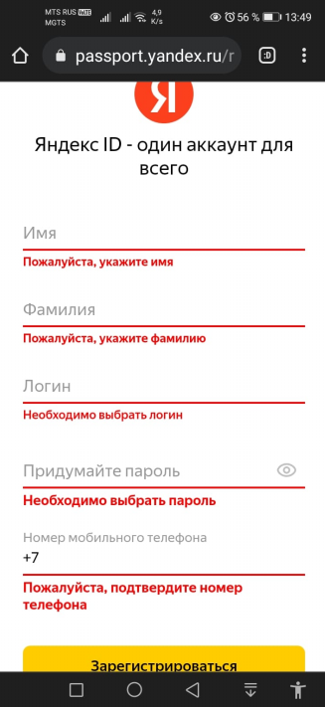 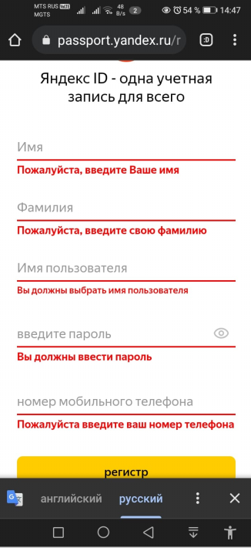 1. Всплывает кнопка "En" 2.1. При нажатии на "En" обновленная страница осталась на русском, но поля заменены синонимичными значениями: Имя пользователя <--> Логин Введите пароль <--> Придумайте пароль Регистр <--> Зарегистрироваться 2.2 На месте кнопки языка по прежнему находится кнопка "Ru" Всплывает кнопка "RU" вместо ожидаемой кнопки "EN". 2.3 При нажатии на кнопку "RU" всплывает нижняя панель с возможностью выбора языка "Английский Русский" 2.4 При нажатии на кнопку "Английский" правильная смена языка происходит. Вопрос к бизнес-аналитику: Необходима ли эта промежуточная панель с синонимичными (!) названиями полей ввода? | Алексей Шубин | Smoke Monkey Usability Cross platform

